#9569
 | #9569 【Sim-SP】ファイル管理からフォルダを複数選択し削除した場合、１つしか削除されない |  |  |  | テストNo

 | 分類1 | 分類2 | 分類3 | 分類4 | 1 | 2 | 3 | 4 | 5 | 6 | 7 | 8 | 9 | 10 | 11 | 12 | 13 | 14 | 15 | 16
 | テスト対象 | 1 | SimSP Webapp ファイル管理メニュー |  | ●
 | 分類1 | 分類2 | 分類3 | 分類4 | 1 | 2 | 3 | 4 | 5 | 6 | 7 | 8 | 9 | 10 | 11 | 12 | 13 | 14 | 15 | 16
 | テストタイプ | 正常系 |  |  | ●
 |  | 異常系
 | Input

 | 操作 | SimSP アプリサイト | SimSP アプリサイトにログインする | https://apr01.evo-complatf.com/ndes/simsp | 1
 |  |  | フォルダを二つ以上選択し、削除ボタンを押す |  | 2
 | 分類1 | 分類2 | 分類3 | 分類4 | 1 | 2 | 3 | 4 | 5 | 6 | 7 | 8 | 9 | 10 | 11 | 12 | 13 | 14 | 15 | 16
2 | Output | 表示 | 選択したフォルダが表示されなくなる |  | ●

 |  | 処理結果 | 選択したフォルダがすべて削除される |  | ●

 | 概要
 | テスト結果 | OK |  |  | ●
 |  | NG
 | 備考

 | テスト実施日 | 2025-11-19
 | テスト実施者 | 藤田

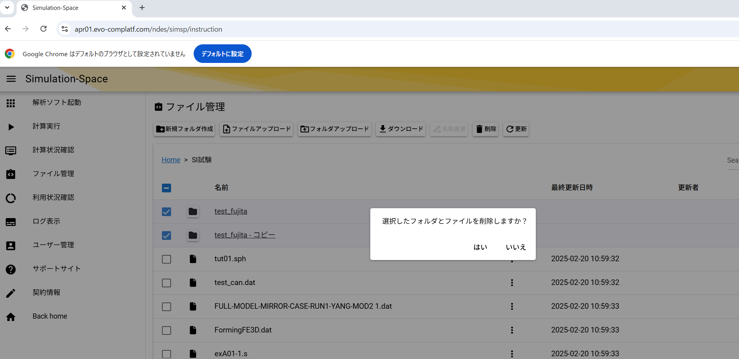

削除対象を選択したのち、押下

削除対象

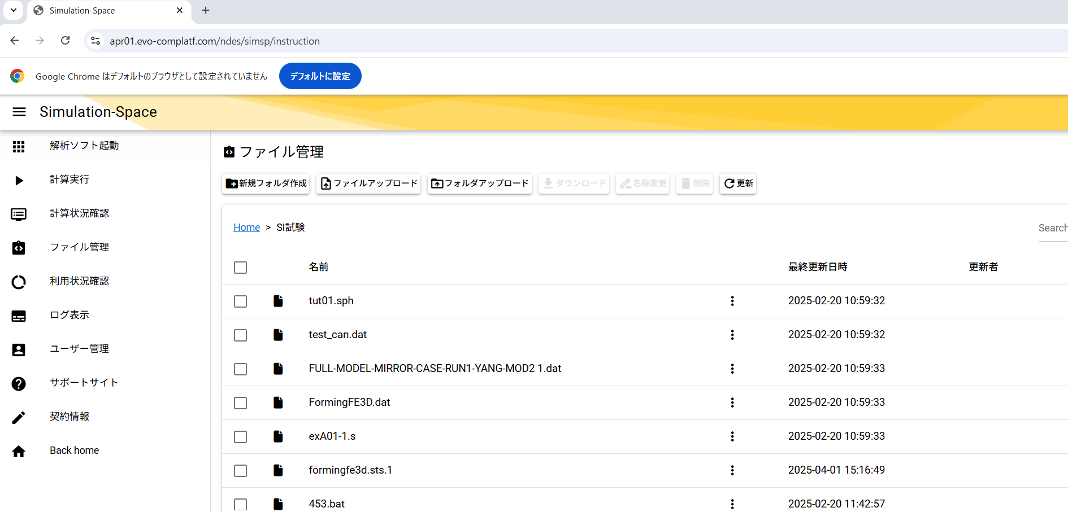

選択したすべてのフォルダが削除されていることを確認
→No.1 OK

#9563
 | #9563 【Sim-SP】NasranのJOB名称が「jobname」となっている
 |  |  |  |  | テストNo
 | 分類1 | 分類2 | 分類3 | 分類4 | 1 | 2 | 3 | 4 | 5 | 6 | 7 | 8 | 9 | 10 | 11 | 12 | 13 | 14 | 15 | 16
 | テスト対象 | 1 | SimSP Webapp nastran計算実行 |  | ●
 | 分類1 | 分類2 | 分類3 | 分類4 | 1 | 2 | 3 | 4 | 5 | 6 | 7 | 8 | 9 | 10 | 11 | 12 | 13 | 14 | 15 | 16
 | テストタイプ | 正常系 |  |  | ●
 |  | 異常系
 | Input

 | 操作 | SimSP アプリサイト | SimSP アプリサイトにログインする | https://apr01.evo-complatf.com/ndes/simsp | 1
 |  |  | 計算実行メニューでnastranで計算実行する | https://apr01.evo-complatf.com/ndes/simsp/calculation | 2
 | 分類1 | 分類2 | 分類3 | 分類4 | 1 | 2 | 3 | 4 | 5 | 6 | 7 | 8 | 9 | 10 | 11 | 12 | 13 | 14 | 15 | 16
2 | Output | 表示 | JOB名称 |  | ●

 |  | 処理結果 | JOB名称に計算実行に使用したファイル名が設定される |  | ●

 | 概要
 | テスト結果 | OK |  |  | ●
 |  | NG
 | 備考

 | テスト実施日 | 2025-11-19
 | テスト実施者 | 藤田

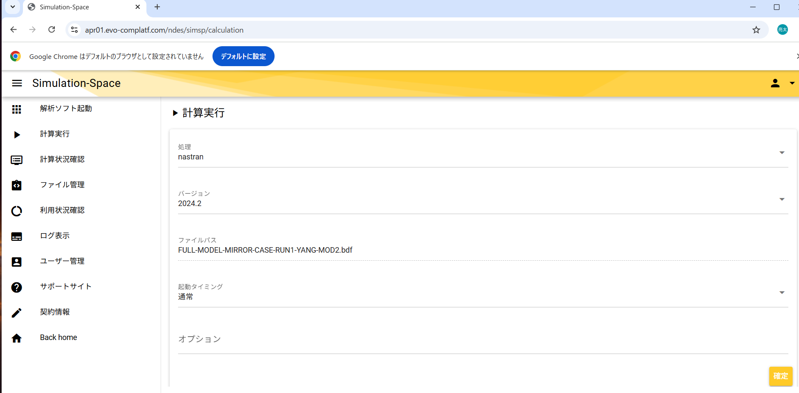

計算に使用するファイル

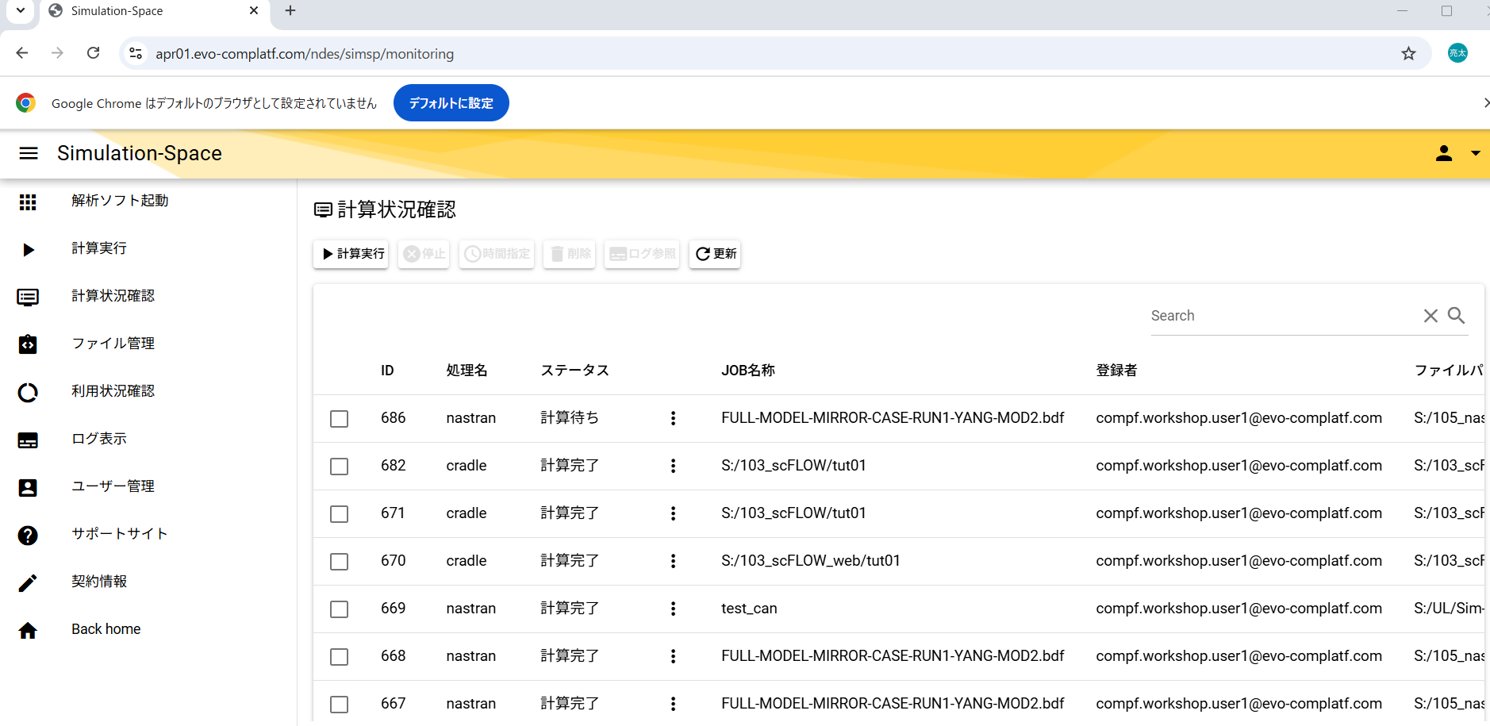

計算実行時に指定されたファイル名が設定されることを確認
→No.1 OK

#9510
 | #9510 【共通PF】EntraIDのログイン履歴が取得できていない。
 |  |  |  |  | テストNo
 | 分類1 | 分類2 | 分類3 | 分類4 | 1 | 2 | 3 | 4 | 5 | 6 | 7 | 8 | 9 | 10 | 11 | 12 | 13 | 14 | 15 | 16
 | テスト対象 | 1 | S3に配置されるEntraID 各種ログ |  | ● | ● | ● | ●
 | 分類1 | 分類2 | 分類3 | 分類4 | 1 | 2 | 3 | 4 | 5 | 6 | 7 | 8 | 9 | 10 | 11 | 12 | 13 | 14 | 15 | 16
 | テストタイプ | 正常系 |  |  | ● | ● | ● | ●
 |  | 異常系

 | Input | Lambda イベントJSON | "logType": "directoryAudits" | 監査ログ | ●
 |  |  | "logType": "signIns" | サインインログ |  | ●
 |  |  | "logType": "signUps" | サインアップログ |  |  | ●
 |  |  | "logType": "provisioning" | プロビジョニングログ |  |  |  | ●
 | 操作 | AWSコンソール | LambdaでTestを実行する | Lambda：evo-lam-sys-entraid-logs | 1 | 1 | 1 | 1

 | 分類1 | 分類2 | 分類3 | 分類4 | 1 | 2 | 3 | 4 | 5 | 6 | 7 | 8 | 9 | 10 | 11 | 12 | 13 | 14 | 15 | 16
4 | Output | 表示
 |  | 処理結果 | S3に実行日の前日の監査ログファイルが生成される | s3://s3-bt-datalake-newbis/{環境}/entraid/{テナント}/{YYYY}/{MM}/{YYYYMMDD}_directoryAudits.json | ●
 |  |  | S3に実行日の前日のサインインログファイルが生成される | s3://s3-bt-datalake-newbis/{環境}/entraid/{テナント}/{YYYY}/{MM}/{YYYYMMDD}_signIns.json |  | ●
 |  |  | S3に実行日の前日の監査ログファイルが生成される | s3://s3-bt-datalake-newbis/{環境}/entraid/{テナント}/{YYYY}/{MM}/{YYYYMMDD}_signUps.json |  |  | ●
 |  |  | S3に実行日の前日サインインログファイルが生成される | s3://s3-bt-datalake-newbis/{環境}/entraid/{テナント}/{YYYY}/{MM}/{YYYYMMDD}_provisioning.json |  |  |  | ●

 | 概要
 | テスト結果 | OK |  |  | ● | ● | ● | ●
 |  | NG
 | 備考

 | テスト実施日 | 2025-11-19
 | テスト実施者 | 藤田

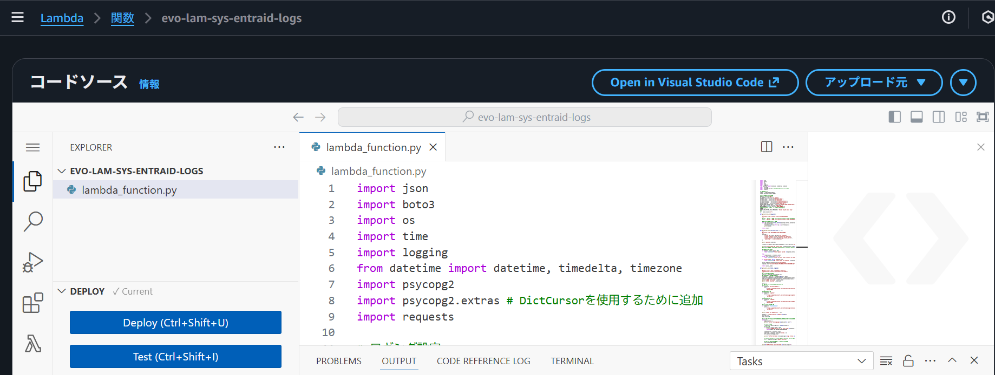

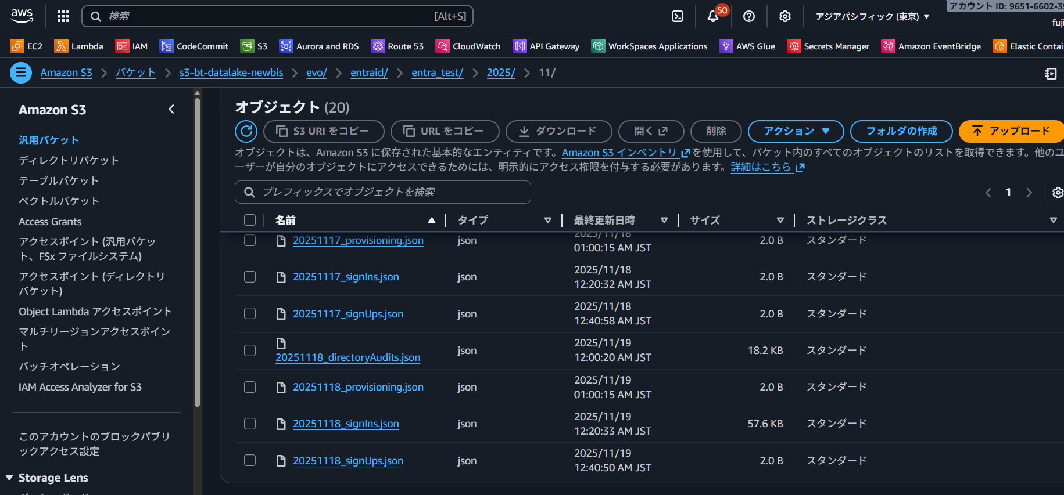

実行日の前日の各種ログファイルが生成されることを確認
→No.1~4 OK

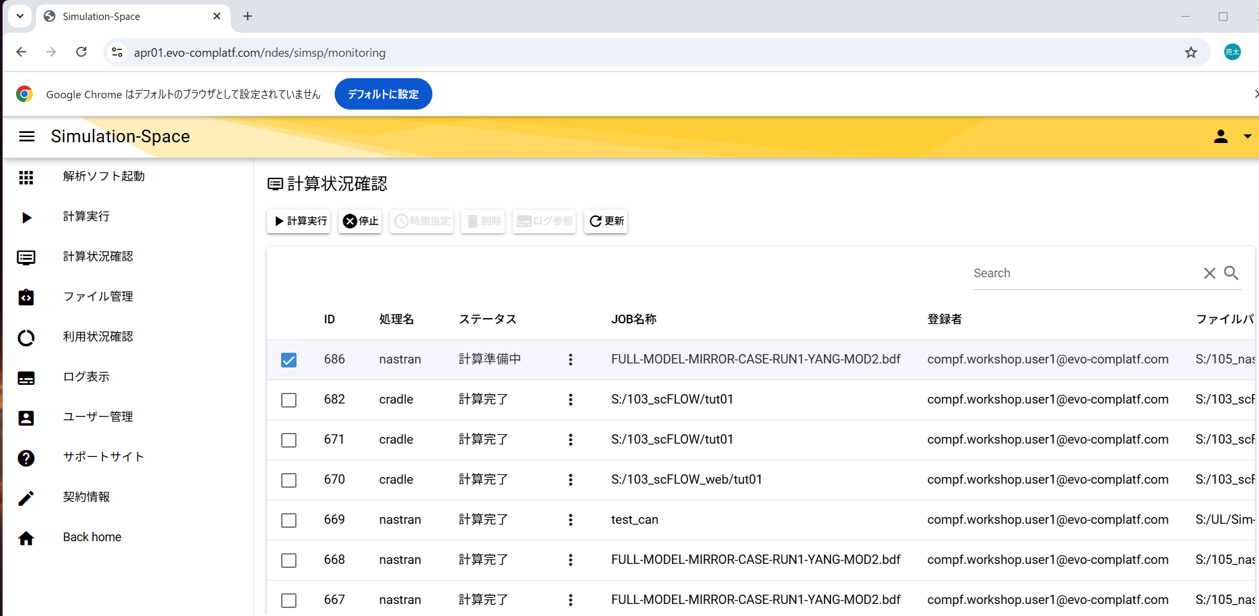

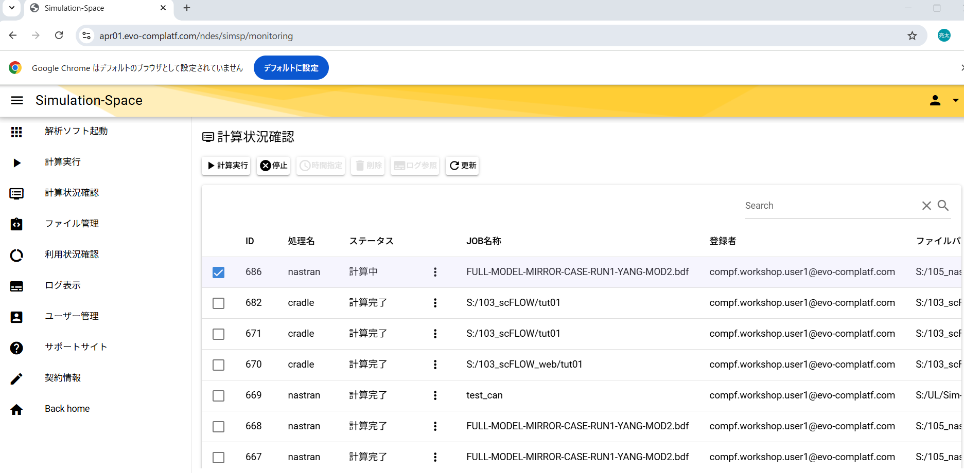

#8644
 | #8644 【Sim-SP】計算情況確認で「計算中」や「計算準備中」を「削除」しても計算が継続してしまう
 |  |  |  |  | テストNo
 | 分類1 | 分類2 | 分類3 | 分類4 | 1 | 2 | 3 | 4 | 5 | 6 | 7 | 8 | 9 | 10 | 11 | 12 | 13 | 14 | 15 | 16
 | テスト対象 | 1 | SimSP Webapp 計算状況確認 |  | ● | ●
 | 分類1 | 分類2 | 分類3 | 分類4 | 1 | 2 | 3 | 4 | 5 | 6 | 7 | 8 | 9 | 10 | 11 | 12 | 13 | 14 | 15 | 16
 | テストタイプ | 正常系 |  |  | ● | ●
 |  | 異常系
 | Input

 | 操作 | SimSP アプリサイト | SimSP アプリサイトにログインする | https://apr01.evo-complatf.com/ndes/simsp | 1 | 1
 |  |  | 計算実行メニューで任意の計算実行する | https://apr01.evo-complatf.com/ndes/simsp/calculation | 2 | 2
 | 分類1 | 分類2 | 分類3 | 分類4 | 1 | 2 | 3 | 4 | 5 | 6 | 7 | 8 | 9 | 10 | 11 | 12 | 13 | 14 | 15 | 16
4 | Output | 表示 | 無効化された削除ボタン |  | ● | ●

 |  | 処理結果 | ステータスが「計算準備中」のjobの削除ボタンが無効化される |  | ●
 |  |  | ステータスが「計算中」のjobの削除ボタンが無効化される |  |  | ●

 | 概要
 | テスト結果 | OK |  |  | ● | ●
 |  | NG
 | 備考

 | テスト実施日 | 2025-11-19
 | テスト実施者 | 藤田

ステータスが「計算準備中」の時に削除ボタンが無効化されることを確認
→No.1 OK

ステータスが「計算中」の時に削除ボタンが無効化されることを確認
→No.2 OK

#7383
 | #7383 【Sim-SP】「ログ表示」でNastranのログが表示一覧に表示されない。
 |  |  |  |  | テストNo
 | 分類1 | 分類2 | 分類3 | 分類4 | 1 | 2 | 3 | 4 | 5 | 6 | 7 | 8 | 9 | 10 | 11 | 12 | 13 | 14 | 15 | 16
 | テスト対象 | 1 | SimSP Webapp nastranのログファイル |  | ●
 | 分類1 | 分類2 | 分類3 | 分類4 | 1 | 2 | 3 | 4 | 5 | 6 | 7 | 8 | 9 | 10 | 11 | 12 | 13 | 14 | 15 | 16
 | テストタイプ | 正常系 |  |  | ●
 |  | 異常系
 | Input

 | 操作 | SimSP アプリサイト | SimSP アプリサイトにログインする | https://apr01.evo-complatf.com/ndes/simsp | 1
 |  |  | ログ表示メニューでnastranのjobのログを選択する | https://apr01.evo-complatf.com/ndes/simsp/log | 2
 | 分類1 | 分類2 | 分類3 | 分類4 | 1 | 2 | 3 | 4 | 5 | 6 | 7 | 8 | 9 | 10 | 11 | 12 | 13 | 14 | 15 | 16
2 | Output | 表示 | nastranの計算結果 |  | ●

 |  | 処理結果 | nastranの計算結果がログファイル名で選択できること |  | ●

 | 概要
 | テスト結果 | OK |  |  | ●
 |  | NG
 | 備考

 | テスト実施日 | 2025-11-19
 | テスト実施者 | 藤田

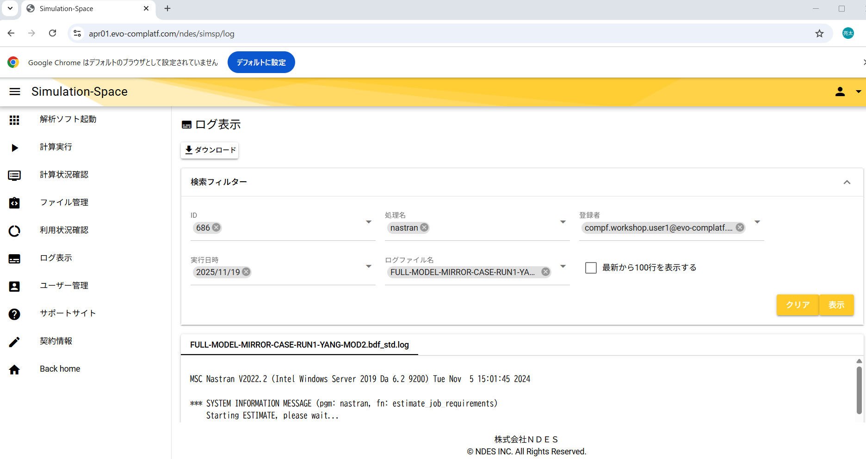

nastranのログファイルが選択できることを確認
→No.1 OK

ステータスが「計算中」の時に削除ボタンが無効化されることを確認
→No.2 OK

#7347
 | #7347 【Sim-SP】ログ参照で表示したログファイルが最後まで表示されない。
 |  |  |  |  | テストNo
 | 分類1 | 分類2 | 分類3 | 分類4 | 1 | 2 | 3 | 4 | 5 | 6 | 7 | 8 | 9 | 10 | 11 | 12 | 13 | 14 | 15 | 16
 | テスト対象 | 1 | SimSP Webapp ログファイル |  | ●
 | 分類1 | 分類2 | 分類3 | 分類4 | 1 | 2 | 3 | 4 | 5 | 6 | 7 | 8 | 9 | 10 | 11 | 12 | 13 | 14 | 15 | 16
 | テストタイプ | 正常系 |  |  | ●
 |  | 異常系
 | Input

 | 操作 | SimSP アプリサイト | SimSP アプリサイトにログインする | https://apr01.evo-complatf.com/ndes/simsp | 1
 |  |  | ログ表示メニューで任意のログを表示する | https://apr01.evo-complatf.com/ndes/simsp/log | 2
 | 分類1 | 分類2 | 分類3 | 分類4 | 1 | 2 | 3 | 4 | 5 | 6 | 7 | 8 | 9 | 10 | 11 | 12 | 13 | 14 | 15 | 16
2 | Output | 表示 | 選択したログの内容 |  | ●

 |  | 処理結果 | 選択したログの内容が末尾まで表示されること |  | ●

 | 概要
 | テスト結果 | OK |  |  | ●
 |  | NG
 | 備考

 | テスト実施日 | 2025-11-19
 | テスト実施者 | 藤田

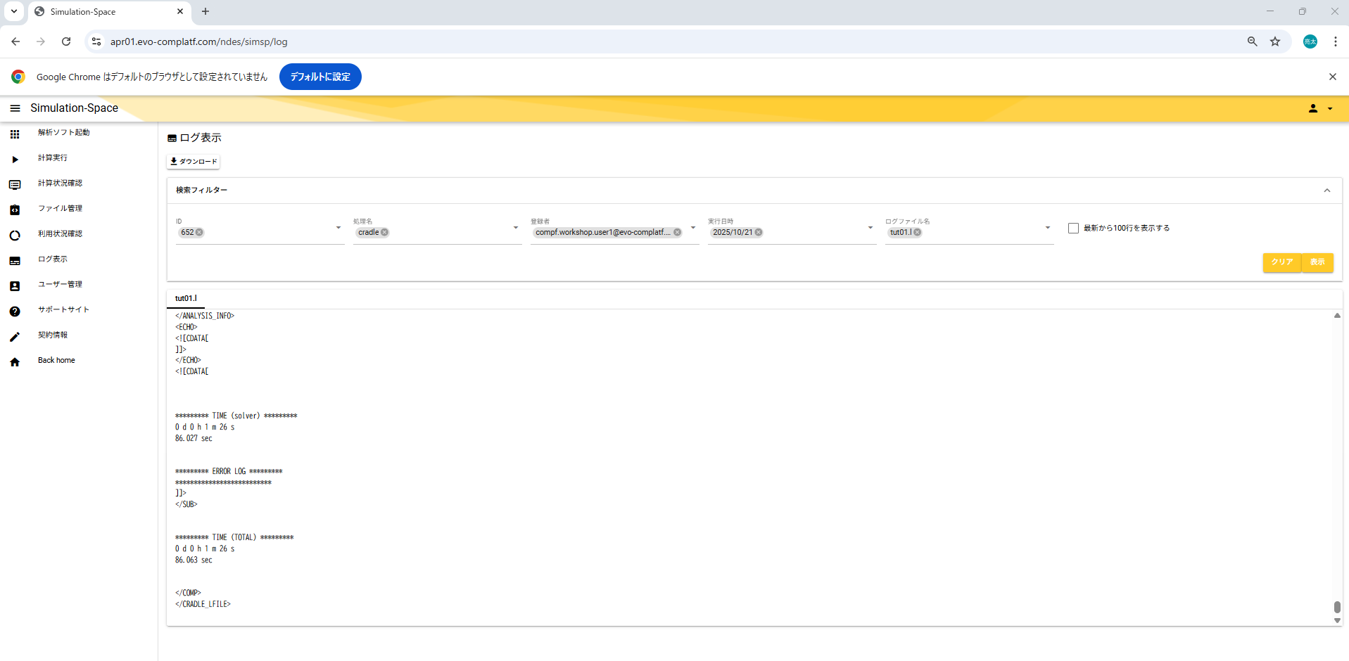

最後までログファイルが表示されることを確認
→No.1 OK

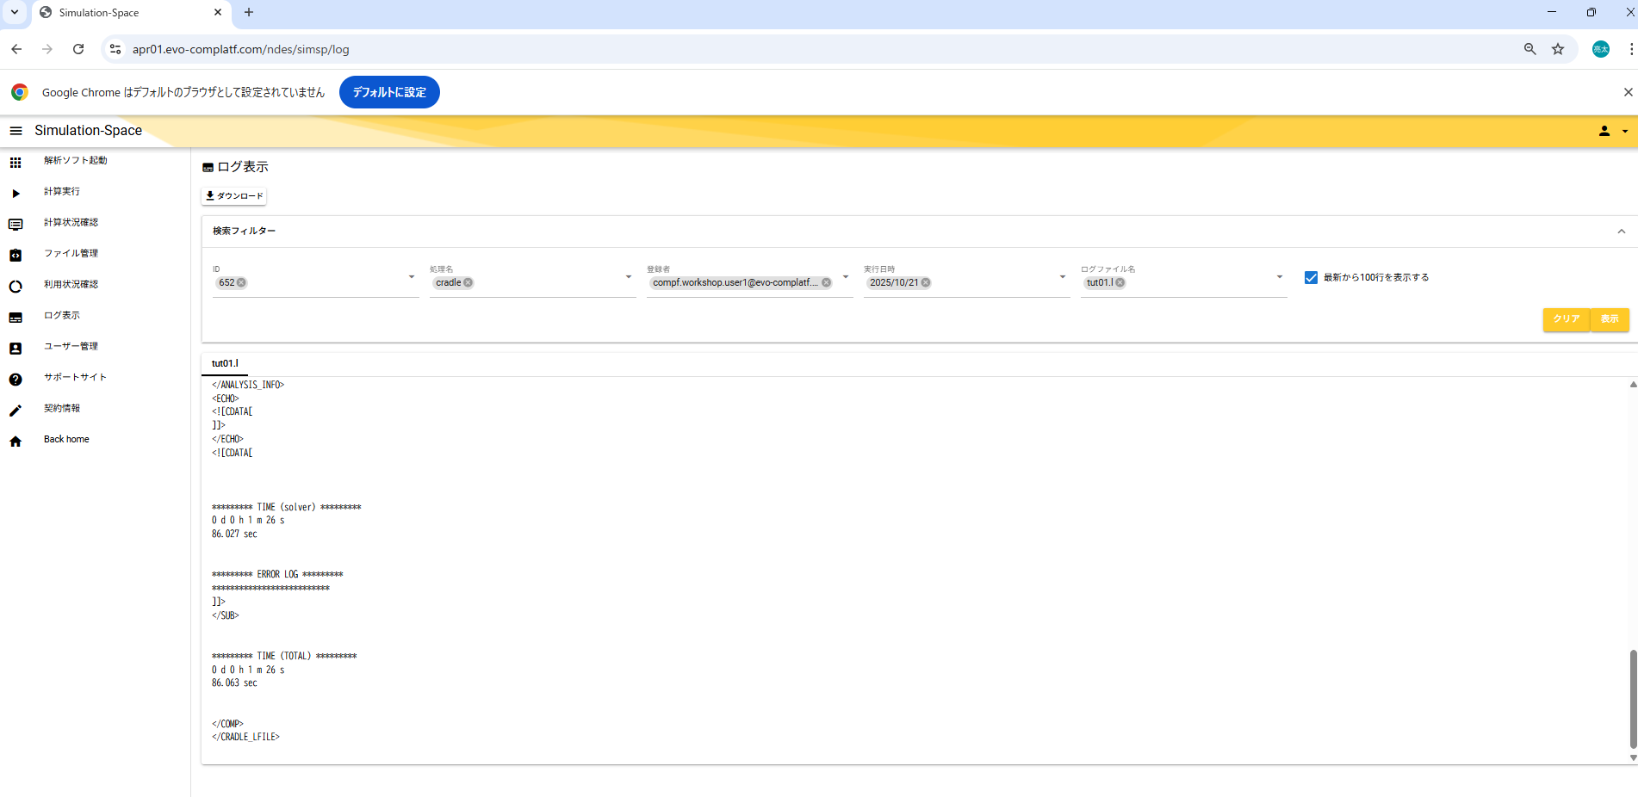

#7346
 | #7346【Sim-SP】ログ参照からファイルのダウンロードが行えない。
 |  |  |  |  | テストNo
 | 分類1 | 分類2 | 分類3 | 分類4 | 1 | 2 | 3 | 4 | 5 | 6 | 7 | 8 | 9 | 10 | 11 | 12 | 13 | 14 | 15 | 16
 | テスト対象 | 1 | SimSP Webapp ログファイル |  | ●
 | 分類1 | 分類2 | 分類3 | 分類4 | 1 | 2 | 3 | 4 | 5 | 6 | 7 | 8 | 9 | 10 | 11 | 12 | 13 | 14 | 15 | 16
 | テストタイプ | 正常系 |  |  | ●
 |  | 異常系
 | Input

 | 操作 | SimSP アプリサイト | SimSP アプリサイトにログインする | https://apr01.evo-complatf.com/ndes/simsp | 1
 |  |  | ログ表示メニューで任意のログファイルを選択し、ダウンロードする | https://apr01.evo-complatf.com/ndes/simsp/log | 2
 | 分類1 | 分類2 | 分類3 | 分類4 | 1 | 2 | 3 | 4 | 5 | 6 | 7 | 8 | 9 | 10 | 11 | 12 | 13 | 14 | 15 | 16
2 | Output | 表示 | ダウンロードダイアログ |  | ●

 |  | 処理結果 | 選択したログファイルがダウンロードされること |  | ●

 | 概要
 | テスト結果 | OK |  |  | ●
 |  | NG
 | 備考

 | テスト実施日 | 2025-11-19
 | テスト実施者 | 藤田

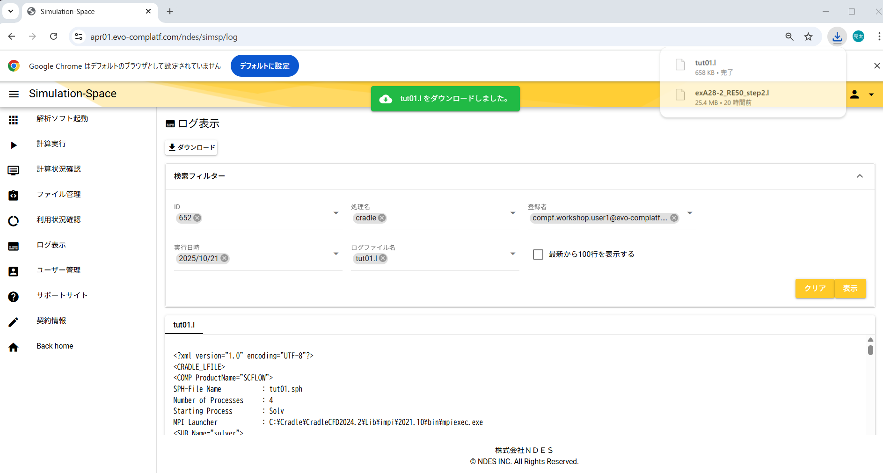

選択したログファイルがダウンロードされることを確認
→No.1 OK

申込サイト「01_利用規約」ページ_サンプル (見方)
テスト対象の項目。外部設計書の項目一覧を貼り付け
1列が1テストシナリオ。
●がついているところの組み合わせでテストを行う。
テスト項目やテストデータなどの組み合わせを表にすることで網羅的にテストができる。
全パターンをテストするのはやりすぎの場合がある(他のパターンでテストできている項目をもう一度テストするのは意味がない)
★FormBridgeでは別ブラウザの画面の表示の保証はそちら側でやっているのでテストは省略
申込サイト「01_利用規約」ページ |  |  |  |  | テストNo
 | 分類1 | 分類2 | 分類3 | 分類4 | 1 | 2 | 3 | 4 | 5 | 6 | 7 | 8 | 9 | 10 | 11 | 12 | 13 | 14 | 15 | 16 | 17 | 18 | 19 | 20 | 21 | 22 | 23 | 24
 | テスト対象 | 1 | 利用規約 | ラベル | ●
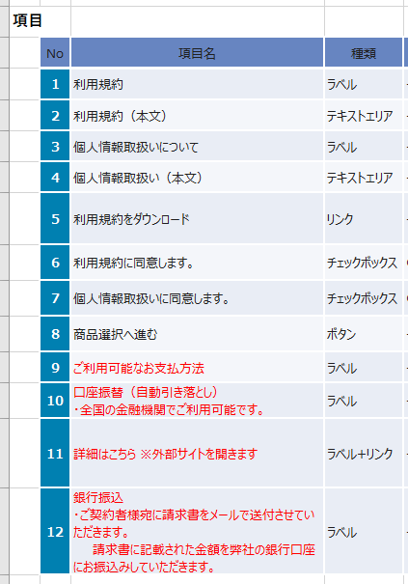
 |  | 2 | 利用規約（本文） | テキストエリア |  | ●
 |  | 3 | 個人情報取扱いについて | ラベル |  |  | ●
 |  | 4 | 個人情報取扱い（本文） | テキストエリア |  |  |  | ●
 |  | 5 | 利用規約をダウンロード | リンク |  |  |  |  | ●
 |  | 6 | 利用規約に同意します。 | チェックボックス |  |  |  |  |  | ● | ● | ●
 |  | 7 | 個人情報取扱いに同意します。 | チェックボックス |  |  |  |  |  |  |  |  | ● | ● | ●
 |  | 8 | 商品選択へ進む | ボタン |  |  |  |  |  |  |  |  |  |  |  | ● | ● | ● | ● |  |  |  |  |  | ● | ● | ● | ●
 |  | 9 | ご利用可能なお支払方法 | ラベル |  |  |  |  |  |  |  |  |  |  |  |  |  |  |  | ●
 |  | 10 | 口座振替（自動引き落とし） ・全国の金融機関でご利用可能です。 | ラベル |  |  |  |  |  |  |  |  |  |  |  |  |  |  |  |  | ●
 |  | 11 | 詳細はこちら ※外部サイトを開きます | ラベル+リンク |  |  |  |  |  |  |  |  |  |  |  |  |  |  |  |  |  | ● | ●
 |  | 12 | 銀行振込 ・ご契約者様宛に請求書をメールで送付させていただきます。 請求書に記載された金額を弊社の銀行口座にお振込みしていただきます。 | ラベル |  |  |  |  |  |  |  |  |  |  |  |  |  |  |  |  |  |  |  | ●
テストする際の条件。
初期状態、テストの種類、テストデータ、操作内容など
 | 分類1 | 分類2 | 分類3 | 分類4 | 1 | 2 | 3 | 4 | 5 | 6 | 7 | 8 | 9 | 10 | 11 | 12 | 13 | 14 | 15 | 16 | 17 | 18 | 19 | 20 | 21 | 22 | 23 | 24
 | ブラウザ | 種類 | Google Chrome |  | ● | ● | ● | ● | ● | ● | ● | ● | ● | ● | ● | ● | ● | ● | ● | ● | ● | ● | ● | ● | ● | ● | ● | ●
 |  | 表示サイズ | 最大化 |  | ● | ● | ● | ● | ● | ● | ● | ● | ● | ● | ● | ● | ● | ● | ● | ● | ● | ● | ● | ● | ● | ● | ● | ●
 | テストタイプ | 正常系 |  |  | ● | ● | ● | ● | ● | ● | ● | ● | ● | ● | ● | ● | ● | ● | ● | ● | ● | ● | ● | ●
 |  | 異常系 |  |  |  |  |  |  |  |  |  |  |  |  |  |  |  |  |  |  |  |  |  |  | ● | ● | ● | ●
 | Input |  | 「利用規約に同意します。」チェックボックスにチェックが入っている |  |  |  |  |  |  |  | ● |  |  |  | ● |  | ● |  | ● |  |  |  |  |  |  |  | ● | ●
 |  |  | 「個人情報取扱いに同意します。」チェックボックスにチェックが入っている |  |  |  |  |  |  |  |  | ● |  | ● |  |  |  | ● | ● |  |  |  |  |  |  |  | ● | ●
数字が書いてある箇所は数字の順に操作、確認を行う。
1．テスト項目「詳細はこちら」のリンクをクリック
2．ROBOT PAYMENTのWebページが別タブで開く
 | 操作 |  | クリックする |  |  |  |  |  | 1 | 1 | 1 | 1 | 1 | 1 | 1 | 1 | 1 | 1 | 1 |  |  |  | 1
 |  |  | フォーカスを当てた状態でEnterキーを押す |  |  |  |  |  |  |  |  |  |  |  |  |  |  |  |  |  |  |  |  |  | 1 |  | 1
テスト結果。
表示内容の確認内容、操作した結果の確認内容、処理結果の確認内容など
 |  |  | フォーカスを当てた状態でスペースキーを押す |  |  |  |  |  |  |  |  |  |  |  |  |  |  |  |  |  |  |  |  |  |  | 1 |  | 1
 | 分類1 | 分類2 | 分類3 | 分類4 | 1 | 2 | 3 | 4 | 5 | 6 | 7 | 8 | 9 | 10 | 11 | 12 | 13 | 14 | 15 | 16 | 17 | 18 | 19 | 20 | 21 | 22 | 23 | 24
1列が1テストシナリオ。
●がついているところ通りの結果になっているか確認する。
 | Output | 表示 | 設計書通りの位置に表示される |  | ● | ● | ● | ● | ● | ● | ● | ● | ● | ● | ● | ● | ● | ● | ● | ● | ● | ● | ● | ● | ● | ● | ● | ●
 |  |  | 設計書通りのサイズで表示される |  | ● | ● | ● | ● | ● | ● | ● | ● | ● | ● | ● | ● | ● | ● | ● | ● | ● | ● | ● | ● | ● | ● | ● | ●
 |  |  | 設計書通りのフォントで文字列が表示される |  | ● | ● | ● | ● | ● | ● | ● | ● | ● | ● | ● | ● | ● | ● | ● | ● | ● | ● | ● | ● | ● | ● | ● | ●
 |  |  | 文字列が編集できない |  | ● | ● |  | ● | ● | ● |  |  | ● |  |  |  |  |  |  | ● | ● | ● | ● | ●
 |  | 処理結果 | テキストエリアが縦にスクロールできる |  |  | ● |  | ●
 |  |  | リンクをクリックするとPDFファイルがダウンロード/表示できる |  |  |  |  |  | 2
 |  |  | リンクをクリックするとROBOT PAYMENTのWebページが別タブで開く |  |  |  |  |  |  |  |  |  |  |  |  |  |  |  |  |  |  |  | 2
 |  |  | チェックボックス | クリックするとチェックが入る |  |  |  |  |  | 2 |  | 2 | 2 |  | 2
 |  |  |  | クリックするとチェックが外れる |  |  |  |  |  |  | 2 |  |  | 2
 |  |  | 商品選択へ進むボタン | 押せる(次のページへ移動する) |  |  |  |  |  |  |  |  |  |  |  |  |  |  | 2 |  |  |  |  |  |  |  | 2 | 2
 |  |  |  | 押せない |  |  |  |  |  |  |  |  |  |  |  | 2 | 2 | 2 |  |  |  |  |  |  | 2 | 2
 | 概要 |  |  |  | 表示と動作の確認 |  |  |  |  |  |  |  |  |  |  |  |  |  |  |  |  |  |  |  | キーボード操作
どういうテストを行うのか概要を記載
 | テスト結果 | OK
 |  | NG
 | 備考

